Лист1

ООО «Яковлевский лён»
Россия, 155550 Ивановская обл., г.Приволжск, ул.Революционная, 119
Телефон: 8 (980) 683-06-09
www.lenmagazin.ru
e-mail: trade@lenmagazin.ru

 | Артикул | Колорит, обработка | Ширина (см) | Состав | Плотность (г/м2) | Сорт | Цена руб/п.м.
Ширина ткани 220см Лен 30% / хлопок 70%
 | 17с-3як | белый | 220 ± 2 | 30% лен, 70% х/б | 140 ± 13 | мерн/лос вес/лоск | 200 120
 | 17с-3як | белый | 220 ± 2 | 30% лен, 70% х/б | 140 ± 13 | 1 сорт | 305
 | 17с-3як | полувар | 220 ± 2 | 30% лен, 70% х/б | 145 ± 13 | 1сорт | 310
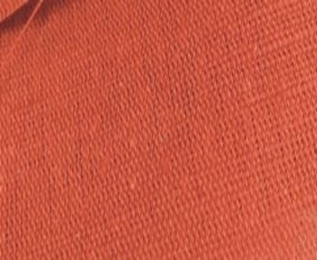 | 17с-3як | гладко краш. кол.194 терракот | 220 ± 2 | 30% лен, 70% х/б | 140 ± 13 | 1сорт | 320
 | 17с-3як | гладко краш. кол.365 темно мятный | 220 ± 2 | 30% лен, 70% х/б | 140 ± 13 | 1 сорт (10,3м) | 320
 | 17с-3як | гладко краш. кол.4430 базилик | 220 ± 2 | 30% лен, 70% х/б | 140 ± 13 | 1 сорт | 320
 | 17с-3як | гладко краш. кол.343 нефрит | 220 ± 2 | 30% лен, 70% х/б | 140 ± 13 | 1 сорт | 320
 | 06с-64як | гладко краш. кол. 300 ментол | 220 ± 2 | 30% лен, 70% х/б | 140 ± 13 | 1сорт | 310
 | 06с-64як | гладко краш. кол. 336 зеленый луг | 220 ± 2 | 30% лен, 70% х/б | 140 ± 13 | 1сорт | 310
 | 06с-64як | гладко краш. кол. 312 салатовый | 220 ± 2 | 30% лен, 70% х/б | 140 ± 13 | 1сорт | 310
 | 17с-3ЯК | гладко краш. кол. 489 тем.зеленый | 220 ± 2 | 30% лен, 70% х/б | 140 ± 13 | 1сорт | 320
 | 06с-64як | гладко краш. кол. 489 тем.зеленый | 220 ± 2 | 30% лен, 70% х/б | 140 ± 13 | 2сорт | 200 руб 290 руб
 | 17с-3як | гладко краш. кол.827 графит | 220 ± 2 | 30% лен, 70% х/б | 140 ± 13 | 1 сорт | 320
 | 06с-64як | гладко краш. кол. 310 небесный | 220 ± 2 | 30% лен, 70% х/б | 140 ± 13 | 1сорт | 310
 | 17с-3як | гладко краш. кол.405 голубой | 220 ± 2 | 30% лен, 70% х/б | 140 ± 13 | 1 сорт | 320
 | 17с-3як | гладко краш. кол.460 сочно голубой | 220 ± 2 | 30% лен, 70% х/б | 140 ± 13 | 1 сорт | 320
 | 06с-64як | гладко краш. кол. 630 темн. синий | 220 ± 2 | 30% лен, 70% х/б | 140 ± 13 | 1сорт | 310
 | 06с-64як | гладко краш. кол. 102 пудра | 220 ± 2 | 30% лен, 70% х/б | 140 ± 13 | 1сорт | 310
 | 17с-3як | гладко краш. кол.101 розовый | 220 ± 2 | 30% лен, 70% х/б | 140 ± 13 | 1сорт | 320
 | 17с-3як | гладко краш. кол.874 пыльная роза | 220 ± 2 | 30% лен, 70% х/б | 140 ± 13 | 1сорт | 320
 | 17с-3як | гладко краш. кол.209 шампань | 220 ± 2 | 30% лен, 70% х/б | 140 ± 13 | 1сорт | 320
 | 17с-3як | гладко краш. кол.824 теплый песок | 220 ± 2 | 30% лен, 70% х/б | 140 ± 13 | 1 сорт | 320
 | 06с-64як | гладко краш. кол. 802 бежевый | 220 ± 2 | 30% лен, 70% х/б | 140 ± 13 | 2сорт | 240
 | 06с-64як | гладко краш. кол. 863 сливочная ириска | 220 ± 2 | 30% лен, 70% х/б | 140 ± 13 | 1 сорт | 310
 | 17с-3як | гладко краш. кол.833 св.мокко | 220 ± 2 | 30% лен, 70% х/б | 140 ± 13 | 1 сорт | 320
 | 17с-3як | гладко краш. кол.823 бежевый | 220 ± 2 | 30% лен, 70% х/б | 140 ± 13 | 1 сорт | 320
 | 17с-3як | гладко краш. кол.610 лаванда | 220 ± 2 | 30% лен, 70% х/б | 140 ± 13 | 1 сорт мерн.лос 21.4+32,8м | 320 150
 | 06с-64як | гладко краш. кол. 722 розовый | 220 ± 2 | 30% лен, 70% х/б | 140 ± 13 | 2сорт (35,1м) | 240
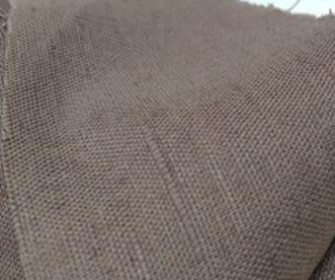 | 06с-64як | гладко краш. кол. 899 темное мокко | 220 ± 2 | 30% лен, 70% х/б | 140 ± 13 | 2сорт | 240
 | 17с-3як | гладко краш. кол. 934 бежевый | 220 ± 2 | 30% лен, 70% х/б | 140 ± 13 | 1сорт | 320
 | 06с-64як | гладко краш. кол. 934 бежевый | 220 ± 2 | 30% лен, 70% х/б | 140 ± 13 | 1сорт | 310
 | 06с-64як | гладко краш. кол.39 | 220 ± 2 | 30% лен, 70% х/б | 140 ± 13 | 2сорт (12+13+31,3м) | 240
 | 17с-3як | гладко краш. кол.39 беж | 220 ± 2 | 30% лен, 70% х/б | 140 ± 13 | 1 сорт мерн.л | 320 150
 | 17с-3як | гладко краш. кол. 933 холодный серый | 220 ± 2 | 30% лен, 70% х/б | 140 ± 13 | 1сорт | 320
 | 17с-3як | гладко краш. кол. 901 серебристая береза | 220 ± 2 | 30% лен, 70% х/б | 140 ± 13 | 1сорт | 320
 | 17с-3як | гладко краш. кол. 909 светло серый | 220 ± 2 | 30% лен, 70% х/б | 140 ± 13 | 1сорт | 320
 | 06с-64як | гладко краш. кол.887 серо-бежевый | 220 ± 2 | 30% лен, 70% х/б | 140 ± 13 | 2сорт | 240
 | 17с-3як | гладко краш. кол. 810 светло серый | 220 ± 2 | 30% лен, 70% х/б | 140 ± 13 | 1 сорт | 320
 | 06с-64як | гладко краш. кол. 810 светло серый | 220 ± 2 | 30% лен, 70% х/б | 140 ± 13 | 2сорт (51,6+28,5) | 240
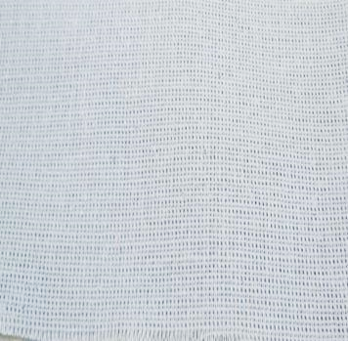 | 17с-3як | гладко краш. кол. 932 серый | 220 ± 2 | 30% лен, 70% х/б | 140 ± 13 | 1сорт | 320
 | 06с-64як | гладко краш. кол. 932 серый | 220 ± 2 | 30% лен, 70% х/б | 140 ± 13 | 2сорт | 240
 | 17с-3як | гладко краш. кол. 928 т.серый | 220 ± 2 | 30% лен, 70% х/б | 140 ± 13 | 1сорт | 320
 | 17с-3як | гладко краш. кол. 916 серый | 220 ± 2 | 30% лен, 70% х/б | 140 ± 13 | 1сорт | 320
 | 17с-3як | гладко краш. кол. 916А серый | 220 ± 2 | 30% лен, 70% х/б | 140 ± 13 | 1сорт мерн.л (18+9м) | 320 150
 | 06с-64як | гладко краш. кол. 819 серый | 220 ± 2 | 30% лен, 70% х/б | 140 ± 13 | 2сорт | 240
 | 17с-3як | гладко краш. кол. 960 графит | 220 ± 2 | 30% лен, 70% х/б | 140 ± 13 | 1сорт | 320
 | 17с-3як | гладко краш. кол. 978 антрацит | 220 ± 2 | 30% лен, 70% х/б | 140 ± 13 | 1сорт мерн.л (48+48м) | 320 150
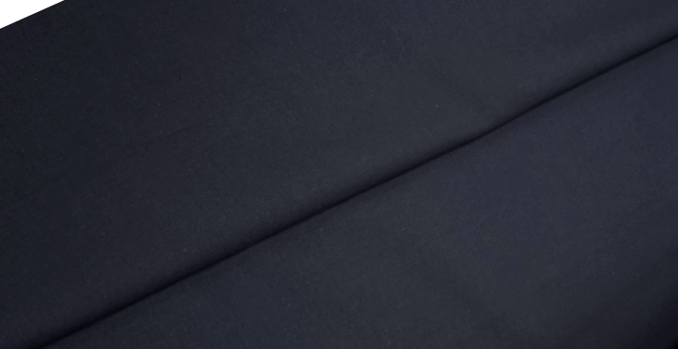 | 17С-3як | гладко краш. кол. 997 черный | 220 ± 2 | 30% лен, 70% х/б | 140 ± 13 | 1 сорт мерн.л (23,6м) | 330 150
 | 06с-64як | гладко краш. кол. 644 серо-голубой | 220 ± 2 | 30% лен, 70% х/б | 140 ± 13 | мерн/лос (3,5+5,6+6,4+ 5,7м) | 150
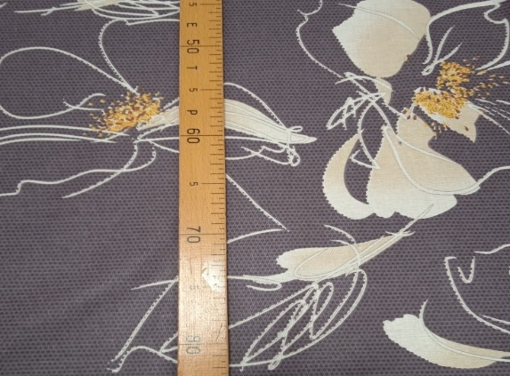 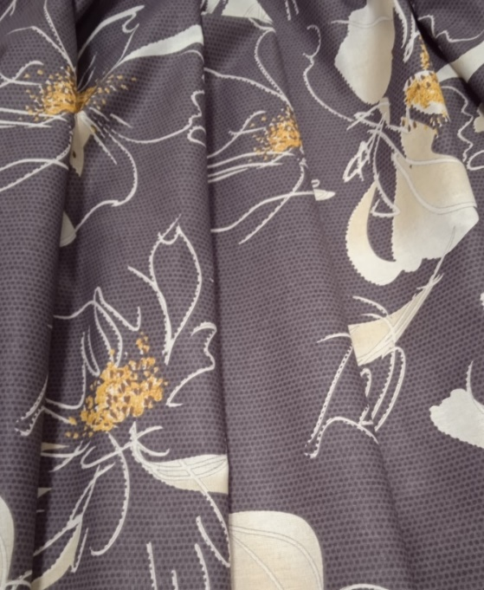 | 17с-3як | набивка рис. "Диор " | 220 ± 2 | 30% лен, 70% х/б | 140 ± 13 | 1 сорт | 320
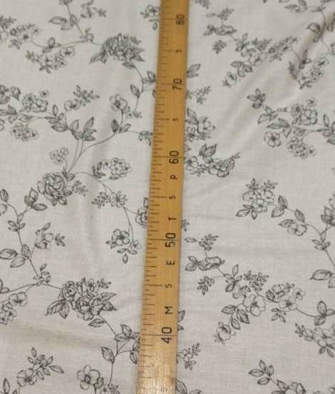 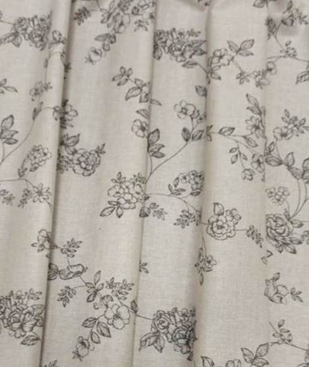 | 17с-3як | набивка рис. "Вивальди" на полувар | 220 ± 2 | 30% лен, 70% х/б | 140 ± 13 | 1 сорт мерн.л | 320 200
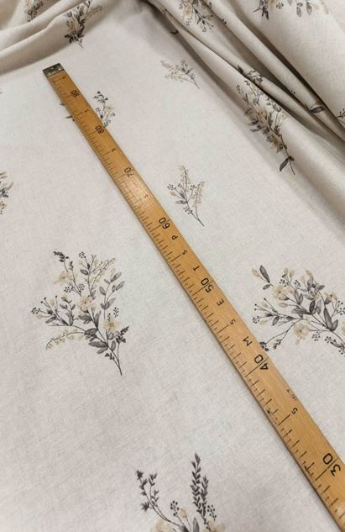 | 17с-3як | набивка рис. "Букетики" на полувар | 220 ± 2 | 30% лен, 70% х/б | 140 ± 13 | 1 сорт мерн.л | 320 200
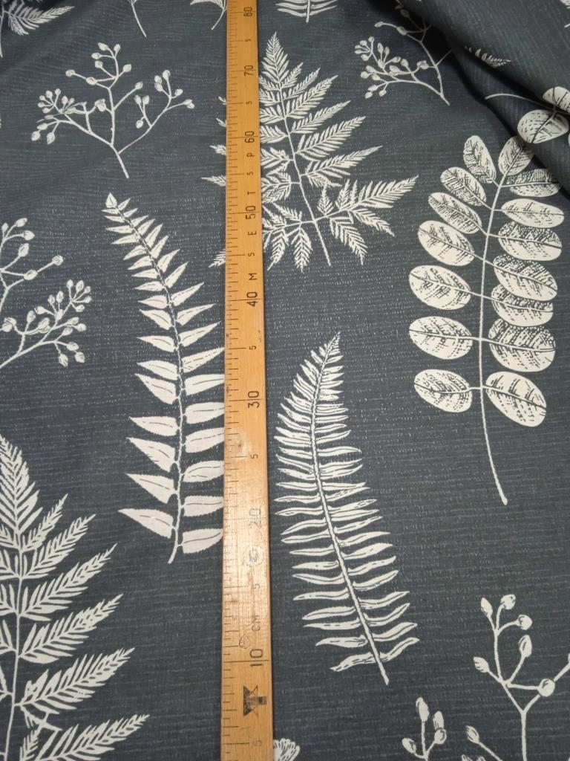 | 17с-3як | набивка рис. Папоротник | 220 ± 2 | 30% лен, 70% х/б | 140 ± 13 | 1 сорт | 320
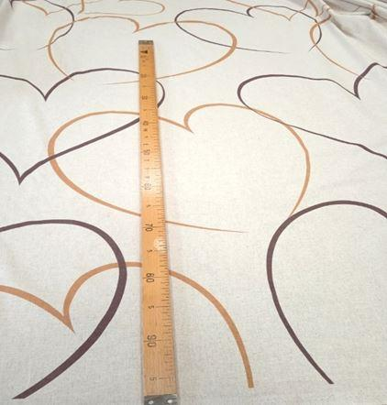 | 17с-3як | набивка рис.Сердца на полуваре | 220 ± 2 | 30% лен, 70% х/б | 140 ± 13 | 1 сорт | 320
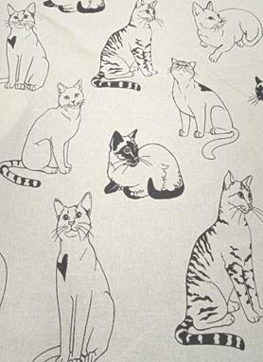 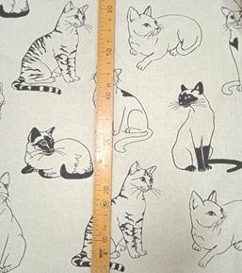 | 17с-3як | набивка рис.Кошки на полуваре | 220 ± 2 | 30% лен, 70% х/б | 140 ± 13 | 1 сорт | 320
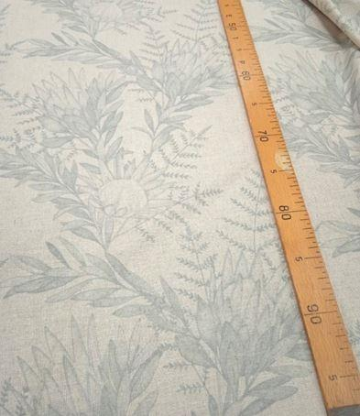 | 17с-3як | набивка рис. Вивьен на полуваре | 220 ± 2 | 30% лен, 70% х/б | 140 ± 13 | 1 сорт мерн.л | 320 200
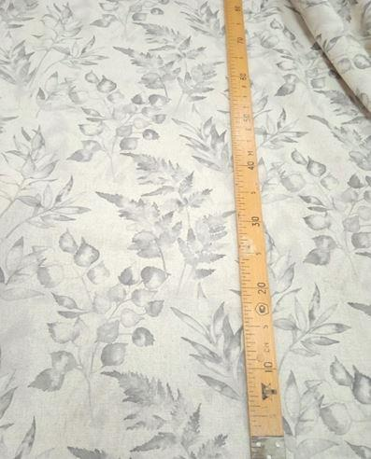 | 17с-3як | набивка рис. Мелани на полуваре | 220 ± 2 | 30% лен, 70% х/б | 140 ± 13 | 1 сорт | 320
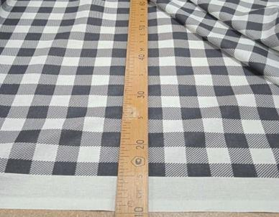 | 17с-3як | набивка рис. "Гламур" мелкая клетка | 230 ± 2 | 30% лен, 70% х/б | 140 ± 13 | 1 сорт 2 сорт (43м) | 320 270
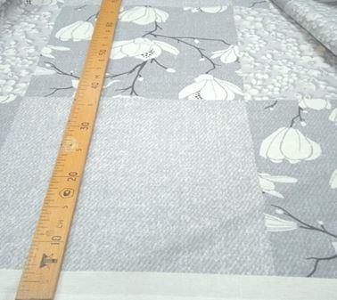 | 17с-3 як | набивка рис. Каролина | 230 ± 2 | 30% лен, 70% х/б | 140 ± 13 | 1 сорт 2 сорт (49,6м) | 320 270
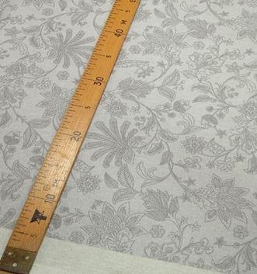 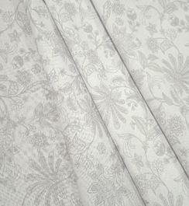 | 17с-3як | набивка рис. "Цветочная фантазия" | 230 ± 2 | 30% лен, 70% х/б | 140 ± 13 | 1 сорт 2 сорт (48,7м) | 320 270
 | 06С-64як | набивка рис. Ромбы | 220 ± 2 | 30% лен, 70% х/б | 140 ± 13 | 2 сорт | 220
 | 17с-3ЯК | набивка рис.Волшебная ночь | 220 ± 2 | 30% лен, 70% х/б | 140 ± 13 | 1сорт | 320
 | 06С-64як | набивка рис.Волшебная ночь | 220 ± 2 | 30% лен, 70% х/б | 140 ± 13 | 2сорт мерн/лос (17м) | 220 150
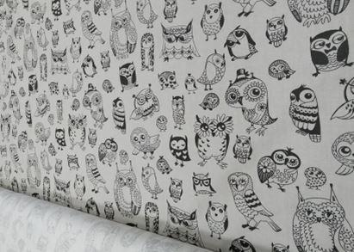 | 17с-3як | набивка рис. Совушки | 220 ± 2 | 30% лен, 70% х/б | 140 ± 13 | 1сорт 2сорт | 300 220
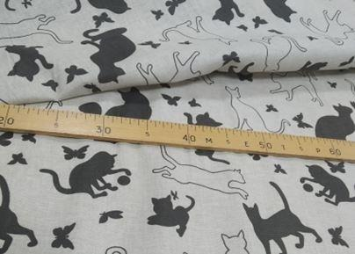 | 06С-64як | набивка рис. Кошки на сером | 220 ± 2 | 30% лен, 70% х/б | 140 ± 13 | 1сорт | 300
 | 06С-64як | набивка рис. Монстерра | 220 ± 2 | 30% лен, 70% х/б | 140 ± 13 | 1сорт | 300
 | 06С-64як | набивка рис.Верона | 220 ± 2 | 30% лен, 70% х/б | 140 ± 13 | 2сорт | 250

